Foto Dokumen
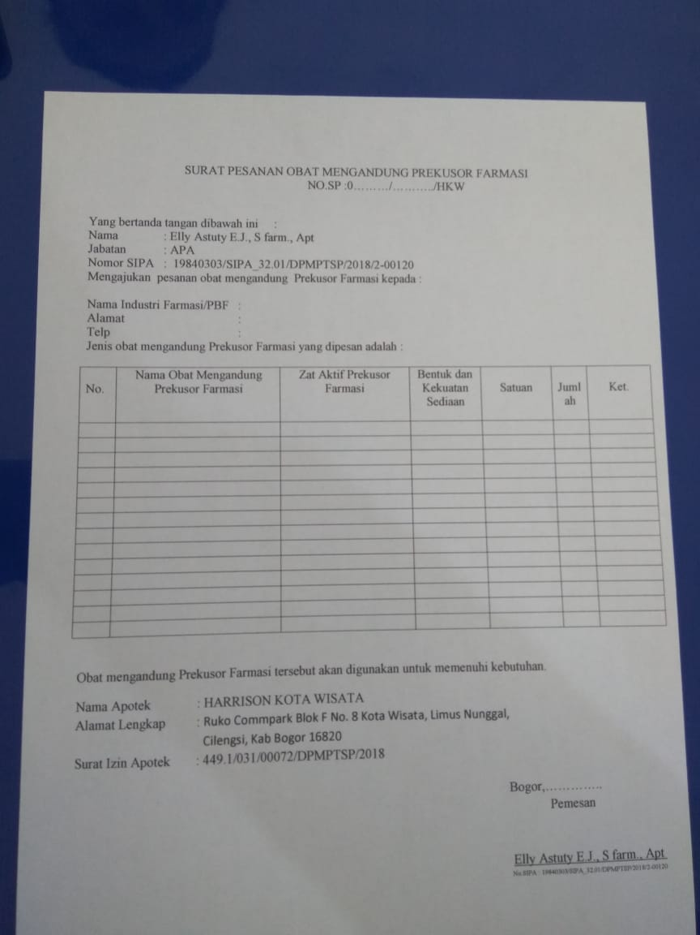
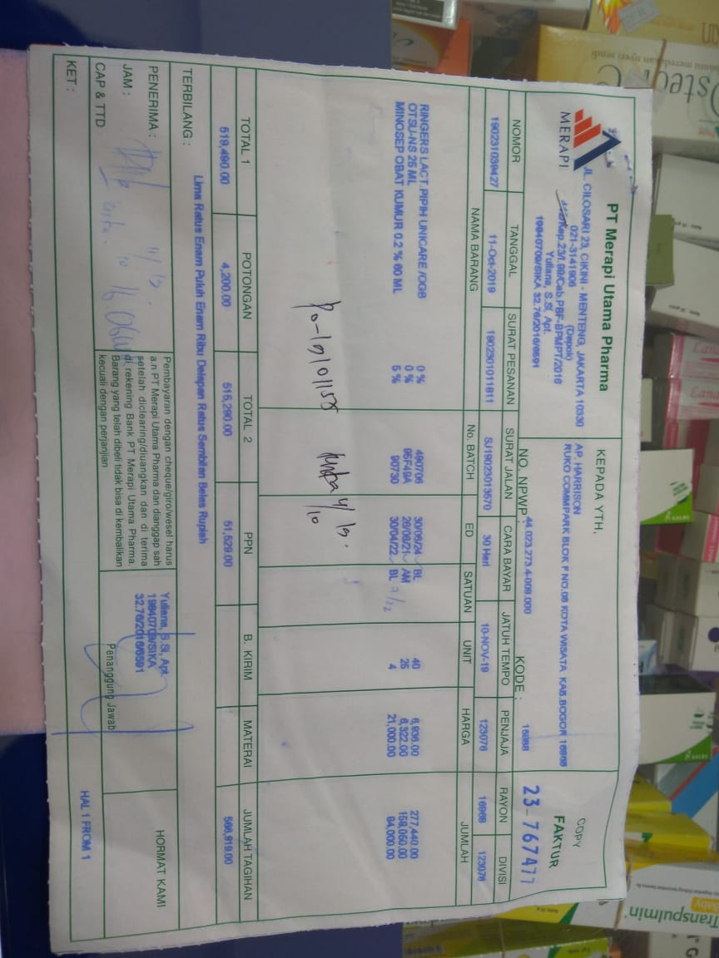
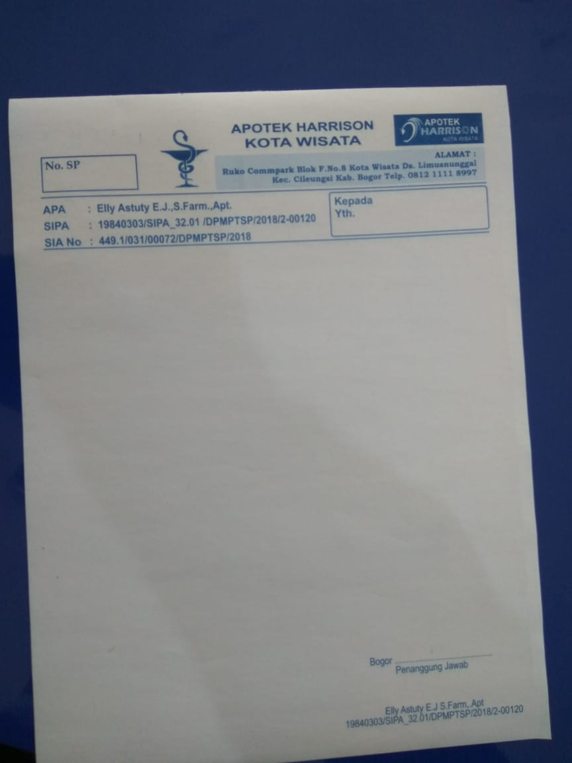

ERD
MEMBAYAR
1 | M

*NOMOR

TANGGAL

SURAT_JALAN

CARA_BAYAR

JATUH_TEMPO

PENJAJA

RAYON

DIVISI

NO_BATCH

ED

UNIT

HARGA

JUMLAH

TOTAL_1

POTONGAN

TOTAL_2

PPN

BIAYA_KIRIM

MATERAI

JUMLAH_TAGIHAN

PENERIMA

JAM

KET

**NO_SP

**KODE_OBAT

**KODE_DISTRIBUTOR

MENGANTAR
DISTRIBUTOR
OBAT
1 | M

*KODE_DISTRIBUTOR
*KODE_OBAT
*NO_SP
NAMA_INDUSTRI
NAMA_OBAT
TANGGAL_SP
ALAMAT
ZAT_AKTIF
NAMA
TELEPON
BENTUK_KEKUATAN
JABATAN
SATUAN
NOMOR_SIPA

NAMA_APOTEK

ALAMAT

SURAT_IZIN_APOTEK

JUMLAH

**KODE_OBAT

**KODE_DISTRIBTOR

